ID
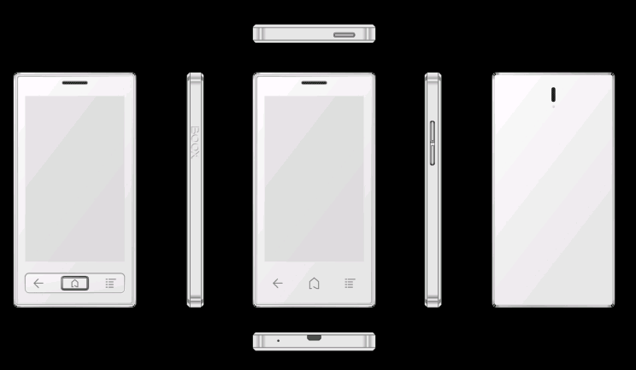

UI
 | E ink 手机功能UI
 | Launcher |  | App | Notification | Reader |  |  |  |  |  | Music Player
 | Books | News | App list | Notification | TTS | 缩放(因屏幕太小，此功能暂去掉) | 章节 | 字体 | 旋转 (内置G-sensor，此功能去掉） | 更多 | Music Player | 歌词
状态栏 | 时间、WIFI信号、电池电量、GSM信号 | 时间、WIFI信号、电池电量、GSM信号 | 时间、WIFI信号、电池电量、GSM信号 | 时间、WIFI信号、电池电量、GSM信号 | 时间、WIFI信号、电池电量、GSM信号； (默认为全屏) | 时间、WIFI信号、电池电量、GSM信号； (默认为全屏) | 时间、WIFI信号、电池电量、GSM信号； (默认为全屏) | 时间、WIFI信号、电池电量、GSM信号； (默认为全屏) | 时间、WIFI信号、电池电量、GSM信号； (默认为全屏) | 时间、WIFI信号、电池电量、GSM信号； (默认为全屏) | 时间、WIFI信号、电池电量、GSM信号； (默认为全屏) | 封面、歌名
内容区 | 最近阅读：封面、书名、作者、当前阅读页数、阅读进度、最后阅读时间 | 用户添加的内容资源(由Zaker提供数据) | Onyx自行开发的APK与用户安装的第三方APK list | WIFI 状态、WIFI 连接设置、蓝牙状态、蓝牙连接设置、前照光开关、前照光亮度调节 | 内容显示区 | 内容显示区 | 内容显示区 | 内容显示区 | 内容显示区 | 内容显示区 | 歌名、封面、循环、随机、歌词 | 歌词内容
 | 文档：设备内部最新添加的内容 |  |  |  |  |  |  |  |  |  | 播放进度条
功能区 | 电话、短信、APP、设置(?) | 电话、短信、APP、设置(?) | 多页指示 | 第三方APK的信息通知 | 停止TTS、开启TTS、TTS声音-，TTS声音+ | 放大、缩小、 | 目录、书签、标记 | 字号+、字号-、字体加粗、字体更换 | 左旋90、正常、右旋90、右旋180 | 搜索、设置、强制刷新 | 前一首、停止/播放、下一首
 |  |  |  |  | TTS、缩放、章节、字体、旋转、更多 | TTS、缩放、章节、字体、旋转、更多 | TTS、缩放、章节、字体、旋转、更多 | TTS、缩放、章节、字体、旋转、更多 | TTS、缩放、章节、字体、旋转、更多 | TTS、缩放、章节、字体、旋转、更多

界面 | 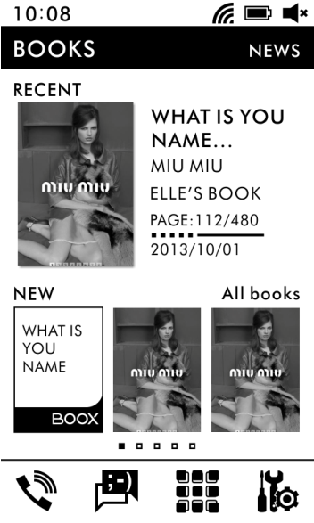 | 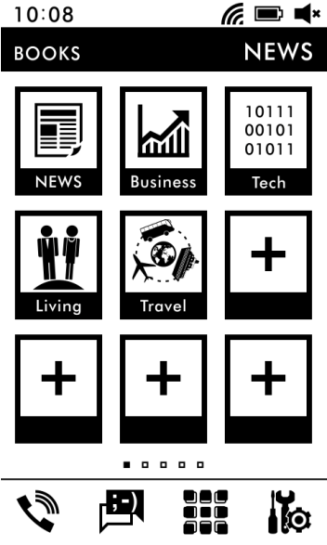 | 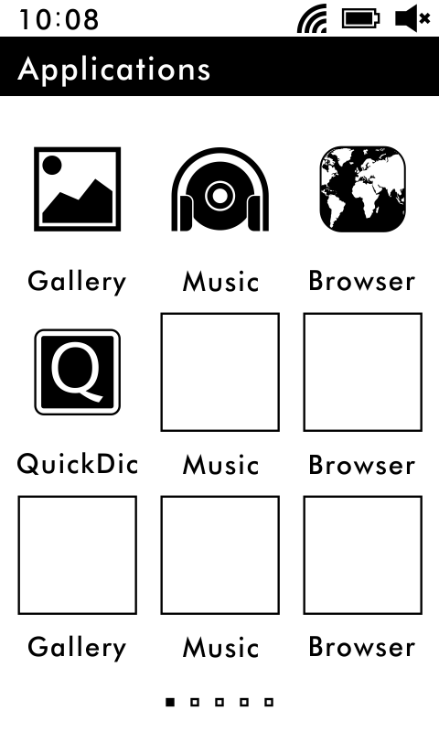 | 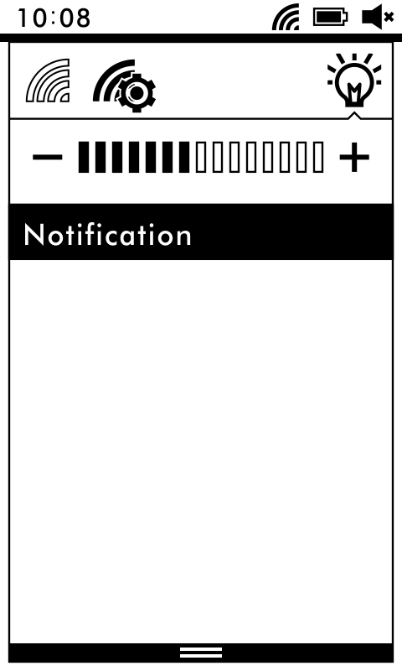 |  |  |  | 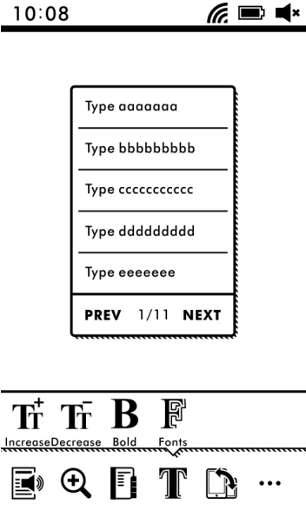 |  |  | 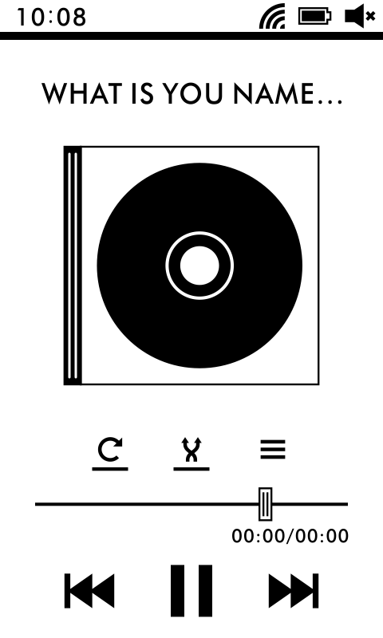 | 

Test
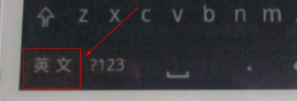
Eink手机试记录
日期 | 问题描述 | 丰灼反馈
2013-01-24 | 通话时在顶部喇叭处有电流声音； | EPD的升压电路啸叫，在F430项目会换PMIC
2013-01-24 | 英文界面下，键盘还是为中文显示，见图片。 | 中文显示就是如此设计的，是动作按键，不是状态按键。
2013-01-24 | 电容屏触控不灵敏，操作键盘时容易误操作； | 因为第一次做EPD+TP的样品，涉及到TP贴装的工艺，芯片选型等都比较仓促，样品一致性比较差，我们在F430上会重点确认
2013-01-24 | 键盘LED灯太亮，比较刺眼，建议降低亮度； | LED在后续版本中会降低亮度；
2013-01-24 | 待机唤醒的时间比较长，大概有5s钟左右，需要缩短唤醒时间； | 下个版本的唤醒时间会做改善
2013-01-24 | 在拨电话后等待时，退到主界面后，再返回拨号界面无法停止通话。 | 拨号情况是安卓原生的状态，再回去需要从顶部下滑的拉出菜单中选择。
2013-01-24 | 唤醒后手机按键灯常亮，建议设定唤醒5s后灯灭； | 当初设定的是按键灯同时标识系统的状态：active时LED亮，方便调试用。在正式产品中是可以按需求配置的
2013-01-25 | 正常使用1天电池电量耗尽； | 功耗会长期优化，后续将在F430项目中进行细化改善
2013-01-25 | 使用原生态Launcher时闪动非常严重； | 不建议用原生态，TFT的刷新方式并不适合EPD
2013-01-25 | 电池电量状态缺少百分比显示，建议增加； | 在安卓的设置菜单->关于手机->状态信息->电池电量里是能看到百分比的，这是安卓的原生方式，暂时不考虑改变。
2013-01-25 | PCBA堆叠中缺少3.5寸耳机座，需要增加； | 目前正在评估，但是建议非破板的耳机座，减少调整工作量
2013-01-25 | 手机充电时没有指示灯 | 因为屏可以一直显示内容，指示灯在后期规划中不是必须的。
2013-01-28 | P400在低电量情况下来电，屏保无法唤醒，无法接电话，音量正常
2013-01-28 | P400开机时总出现待机画面一闪而过的情况，但实际设备并没有开机
2013-01-28 | 在Settings内部拖动内容时，残影比较严重，需要改善；

